Home


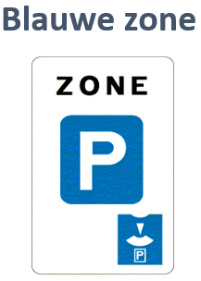
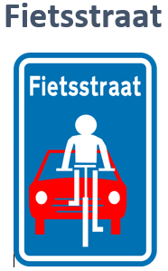
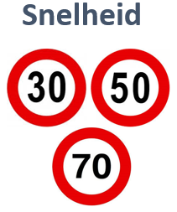


Blauwe zone
ESSEN


 | Jan | Feb | Mrt | Apr | Mei | Jun | Jul | Aug | Sep | Okt | Nov | Dec | 2024
Aantal geregistreerde inbreuken | 110 | 92 | 128 | 115 | 110 |  |  |  |  |  |  |  | 555

KALMTHOUT

 | Jan | Feb | Mrt | Apr | Mei | Jun | Jul | Aug | Sep | Okt | Nov | Dec | 2024
Aantal geregistreerde inbreuken | 122 | 115 | 143 | 130 | 127 |  |  |  |  |  |  |  | 637

ESSEN

 | Jan | Feb | Mrt | Apr | Mei | Jun | Jul | Aug | Sep | Okt | Nov | Dec | 2023
Aantal geregistreerde inbreuken | 26 | 26 | 41 | 68 | 23 | 6 | 28 | 0 | 0 | 35 | 37 | 36 | 326

KALMTHOUT

 | Jan | Feb | Mrt | Apr | Mei | Jun | Jul | Aug | Sep | Okt | Nov | Dec | 2023
Aantal geregistreerde inbreuken | 14 | 0 | 43 | 30 | 29 | 13 | 20 | 41 | 17 | 47 | 151 | 105 | 510

ESSEN

 | Jan | Feb | Mrt | Apr | Mei | Jun | Jul | Aug | Sep | Okt | Nov | Dec | 2022
Aantal geregistreerde inbreuken | 26 | 26 | 41 | 68 | 23 | 6 | 28 | 0 | 0 | 35 | 37 | 36 | 326

KALMTHOUT

 | Jan | Feb | Mrt | Apr | Mei | Jun | Jul | Aug | Sep | Okt | Nov | Dec | 2022
Aantal geregistreerde inbreuken | 0 | 0 | 108 | 25 | 30 | 21 | 26 | 0 | 0 | 24 | 31 | 38 | 303

ESSEN

 | Jan | Feb | Mrt | Apr | Mei | Jun | Jul | Aug | Sep | Okt | Nov | Dec | 2021
Aantal geregistreerde inbreuken | 40 | 35 | 57 | 12 | 31 | 22 | 76 | 80 | 51 | 19 | 43 | 9 | 475

KALMTHOUT

 | Jan | Feb | Mrt | Apr | Mei | Jun | Jul | Aug | Sep | Okt | Nov | Dec | 2021
Aantal geregistreerde inbreuken | 10 | 68 | 42 | 54 | 0 | 85 | 70 | 135 | 15 | 60 | 29 | 0 | 568

ESSEN

 | Jan | Feb | Mrt | Apr | Mei | Jun | Jul | Aug | Sep | Okt | Nov | Dec | 2020
Aantal geregistreerde inbreuken | 59 | 73 | 0 | 0 | 64 | 48 | 42 | 58 | 20 | 21 | 0 | 22 | 407

KALMTHOUT

 | Jan | Feb | Mrt | Apr | Mei | Jun | Jul | Aug | Sep | Okt | Nov | Dec | 2020
Aantal geregistreerde inbreuken | 42 | 88 | 0 | 0 | 0 | 79 | 56 | 87 | 70 | 15 | 27 | 22 | 486

ESSEN

 | Jan | Feb | Mrt | Apr | Mei | Jun | Jul | Aug | Sep | Okt | Nov | Dec | 2019
Aantal geregistreerde inbreuken | 110 | 43 | 66 | 73 | 53 | 12 | 45 | 8 | 0 | 18 | 0 | 19 | 447

KALMTHOUT

 | Jan | Feb | Mrt | Apr | Mei | Jun | Jul | Aug | Sep | Okt | Nov | Dec | 2019
Aantal geregistreerde inbreuken | 124 | 33 | 85 | 0 | 58 | 60 | 68 | 48 | 0 | 70 | 58 | 76 | 680

Essen 01

JANUARI Snelheidsmetingen Essen

2024

50 km/u |  |  |  | 70 km/u |  |  |  | 30 km/u

 | Datum | Gecontroleerde voertuigen | Geregistreerde inbreuken |  | Datum | Gecontroleerde voertuigen | Geregistreerde inbreuken |  | Datum | Gecontroleerde voertuigen | Geregistreerde inbreuken
Huybergsebaan | 2024-01-18 | 254 | 54 | Antwerpsesteenweg | 2024-01-04 | 570 | 8 | Over d'Aa | 2024-01-22 | 164 | 11
 | 2024-01-31 | 334 | 28 |  | 2024-01-31 | 735 | 19 |  | 2024-01-30 | 156 | 11
Kalmthoutsesteenweg | 2024-01-12 | 712 | 13 | Kalmthoutsesteenweg | 2024-01-30 | 1002 | 11
Oude Baan | 2024-01-13 | 318 | 8 | Moerkantsebaan | 2024-01-05 | 445 | 5
 |  |  |  | Oude Baan | 2024-01-03 | 253 | 3
 |  |  |  | Spijker | 2024-01-08 | 333 | 2
 |  |  |  |  | 2024-01-21 | 79 | 5
 |  |  |  |  | 2024-01-25 | 718 | 1

